산술 연산자
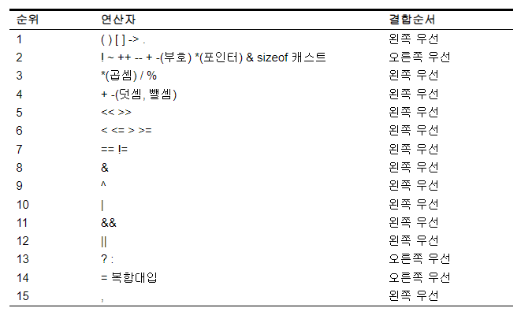
기능별 종류 | 연산자
산술연산자 | + - * / %
부호연산자 | + -
대입 연산자 | 복합 대입 연산자
관계 연산자 | == != <= < >= >
증감 연산자 | ++ --
포인터 연산자 | * & []
구조체 연산자 | . ->
논리 연산자 | || && !
비트 연산자 | | & ~ >> <<
삼항 조건 연산자 | ? :
쉼표 연산자 | ,
sizeof 연산자 | sizeof
캐스트 연산자 | (type) type()
괄호 연산자 | ()
C++ 연산자 | new delete :: .* ->*

